Ejemplo
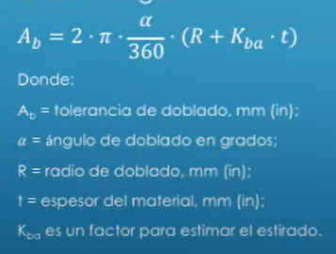
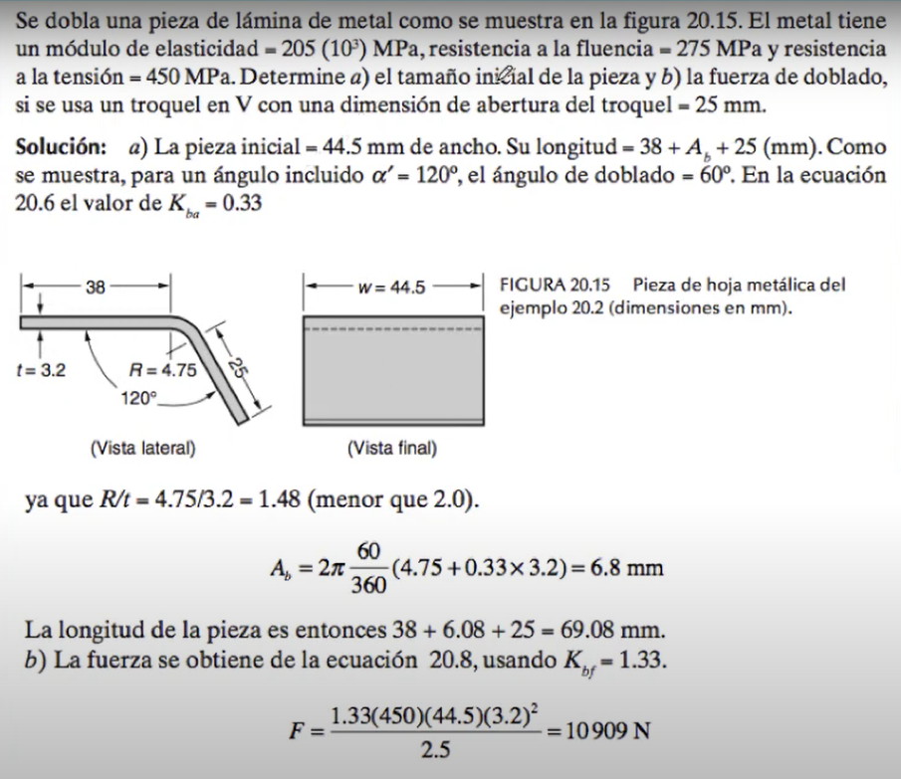
INGENIERIA DE DOBLADO
Modulo de Elasticidad | 205 | MPa
Resistencia a la Fluencia | 275 | MPa
Resistencia a la Tensión | 450 | MPa

a) El tamaño de la Pieza | ??? |  | α | 60 | °
b) Fuerza de Doblado | ??? |  | R | 4.75

Troquel en V | 25 | mm

a | 38 |  |  | R<2t | R>2t
b | 25 |  |  | 0.33 | 0.5
Ancho w | 44.5 | mm
Radio R | 4.75 | mm
Espesor t | 3.20 | mm |  | (R/t< 2) Kbf = | (R/t> 2) Kbf =
R/t | 1.48 |  |  | 1.33 | 0.33
Kbf | 1.33

Ab = | 6.08 | mm

a) Longitud Final | 69.08 | mm

a) Fuerza de Doblado | 10,909 | N | 1,112 | KG

Cobre
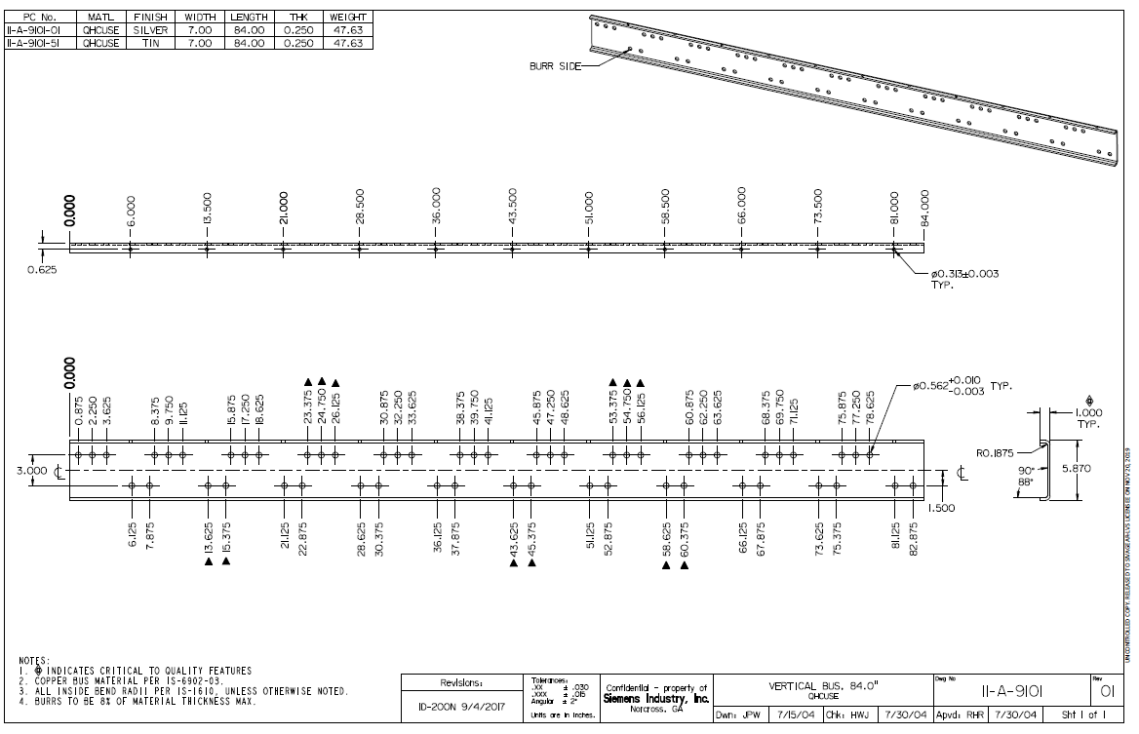
INGENIERIA DE DOBLADO

Materla | Acero Comercial
Resistencia a la Tensión | 550 | MPa

a) El tamaño de la Pieza | ??? |  | α | 90 | °
b) Fuerza de Doblado | ??? |  | R | 4.78

Troquel en V | 12 | mm

a | 50 |  |  | R<2t | R>2t
b | 50 |  |  | 0.33 | 0.5
Ancho w | 2,000.0 | mm
Radio R | 4.78 | mm
Espesor t | 2.66 | mm |  | (R/t< 2) Kbf = | (R/t> 2) Kbf =
R/t | 1.80 |  |  | 1.33 | 0.33
Kbf | 1.33

Ab = | 8.88 | mm

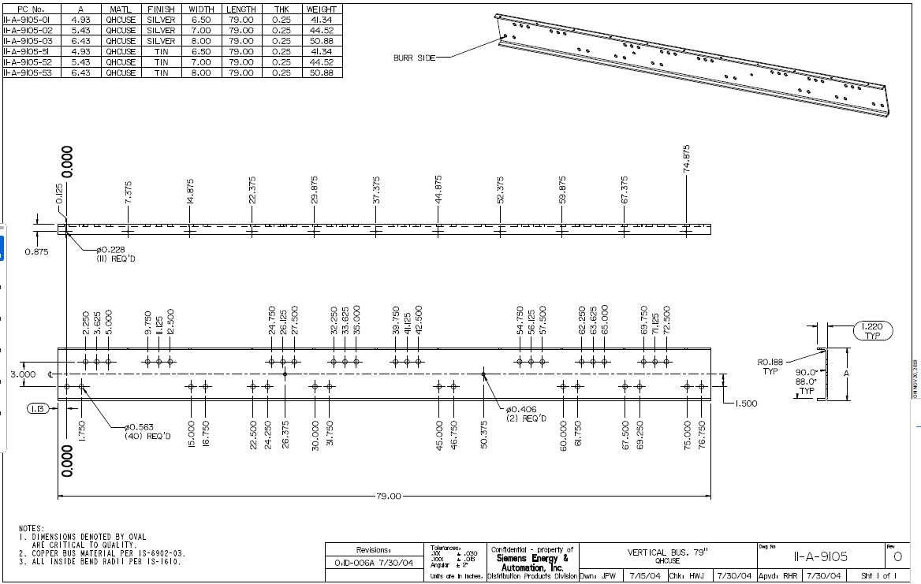
a) Longitud Final | 108.88 | mm
a) Fuerza de Doblado | 862,634 | N | 87,934 | KG | 88 | TON

